24-11 استلام
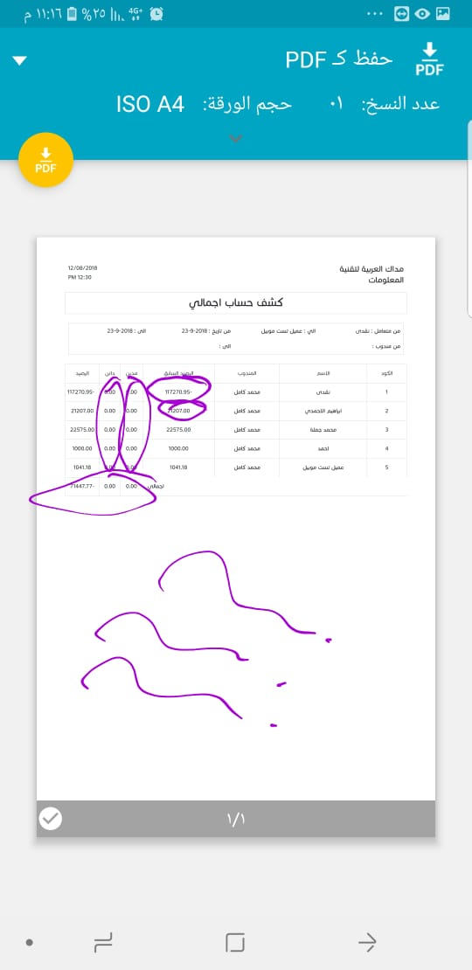
Number | Case | Screen | Type | Status | Comment

4 | تسجيل الخروج لا يعمل الي فوق | الصفحة الرئيسية | Issue | Pass
4 | تغيير المستخدم لا يعمل الي فوق | الصفحة الرئيسية | Issue | Pass
82 | فاتورة المشتريات لا تحفظ | فاتورة شراء | Issue | Pass
4 | عند تسجيل الدخول رسالة حدث خطأ غير معلوم الي فوق | الصفحة الرئيسية | Issue | Pass
7 | عدد الليست في كل ليست البرنامج ينزل 20 افتراضي | كل صفحات اللليست | New | Pass
19 | تكرار نفس الباركود لوحدتين مختلفتين | الاصناف | Issue | Pass
15 | ما الفرق بين فاتور المبيعات العادية وفاتورة السوبر ماركت تم ازالتها من القائمة لانها مكررة | المنيو | New | Pass
52 | عرض الاسعار لا يوقفني علي رصيد الصنف وكذلك امر البيع | عرض الاسعار وامر المبيعات | Issue | Pass
9 | اما بغير الفرع من فوق مش لازم اعمل ريفرش للصفحة بيعمل لوحده | الصفحة الرئيسية | Issue | Pass
58 | مش بيجيب الفرع الافتراضي بيجيب اول فرع في الداتا | القيود اليومية | Issue | Pass
59 | الرساله عند التوزيع المدين مكان الدائن خطا (مقلوبة ) | القيود اليومية | Issue | Pass
60 | ادخال مراكز التكلفة اكثر من مركز علي حساب واحد كانت شغاله قبل كده ومش عارف باظت ليه | القيود اليومية | Issue | Pass
61 | اذا عملت قيد يومية وحبيت اوزع مراكز تكلفة ويعدين غيرت رايي وحذفت التوزيع القيد لا يحفظ لازم تطلع وتدخل تاني | القيود اليومية | Issue | Pass
76 | عند الضغط علي علامة الاضافة لرقم الحساب في داخل شاشة البنوك تفتح البرنامج مرة تاني | البنوك | Issue | Pass
77 | الليست بيستعرض غلط رقم الحساب ورقم الربط | البنوك | Issue | Pass
78 | عند فتح اضافة اصل تظهر رسالة حدث خطا | الاصول | Issue | Pass
84 | هو نفسه اذان الصرف حتي في المسمى الداخلي ومكتوب كود البيع ولما تفتح يستعرض العملاء | اذن الاستلام | Issue | Pass
86 | يرجع أي كمية بدون أي رساله ( بيظهر رساله الحد الادني زي المبيعات وده غلط | المرتجع الحر | Issue | Pass
42 | نريد الشاشة اللى اليوزر مش واخد عليه اى صلاحية لا تظهر في المنيو | المنيو | New | Pass
53 | ترتيب قائمة المفضله في مشاكل في شكل الايكونات وعددها ولما بوصل للحد الاعلي للعدد لما ايجي احذف منها او اضيف اليها تاني | الصفحة الرئيسية | Issue | Pass
68 | ليست دليل اللحسابات الرصيد مش بيجي | دليل الحسابات | Issue | Pass
74 | اجدول دليل الحسابات اخر 4 اعمدة فيها مفهاش ترتيب عند الضغط عليها وكذلك االمراكز | دليل الحسابات | Issue | Pass
26 | عدم ظهور الانشطة فى شاشة الفروع --اعتقد لانهم عاملناه بالفرع وهذا خطأ | شاشة الانشطة | Issue | Pass
69 | التعديل فى رقم الحساب بيطير الحساب الرئيسي >> هو بيطير اه بس اما تضغط على حفظ الصفحة بيتعملها ريفرش اوتوماتيك وبتلاقي الحساب الرئيسي موجود | دليل الحسابات | Issue | Pass
71 | دليل الحسابات الرصيد السابق بيجمع المدين مع الدائن مش بيطر وبيجمهع الحسابات الفرعيه في الرئيسي بدون الاخذ في الاعتبار مدين من دائن | دليل الحسابات | Issue | Pass
49 | اصناف الفرع فقط الي تنزل في القائمة وليس الفروع الاخرى | قائمة الاسعار | Issue | Pass
17 | عند فتح أي شاشة وفيها حاجة ناقصة تظهر رسالة يجب ادخلا ( عملاء مورد مخزن ) | السيستم كله | Issue | Pass
154 - قديمة | اما اعمل فاتورة مطعم على طاولة واجي امسح الطاولة يقولي مينفعش تتمسح | الطاولات | Issue | Pass
56 | الترحيل للحسابات لا يعمل | الترحيلات | New | Pass
90 | جرد وظبط المخازن مش بيسمع في الرصيد بتاع الاصناف برجاء عمل محضر جرد واغلاقه حتي يتم التسميع | جرد وظبط المخازن | Issue | Pass
 | اصلاح شاشة لمطاعم | المطاعم | Issue | Pass
35 | رسالة خطا عند حفظ واغلاق وحفظ الفرع بيختفي | انشاء محضر جرد | Issue | Pass
111 / 116 قديمة | امر البيع مش بيتمسح ومش بيتعدل ما بيتحول ل فاتورة | استعراض المبيعات | Issue | Pass
62 | لما بضيف مركز تكلفة بيجي في الاختيار مركز اسمه اصول ثابته وهو اصلا مش موجود في القيود | القيود اليومية | Issue | Pass
65 قديمة | التكاليف الاخري في فاتورة الشراء بترجع عند التعديل | فاتورة الشراء | Issue | Pass
 | الموبايل ابلكيشن تم اضافة انشاء فاتورة وامر بيع وتعديل فاتورة وتعديل امر بيع وانشاء ايصال |  | New | Pass

 | https://drive.google.com/open?id=17PEPTtmtNIEGdbp62QBIlpIzsiN51AJ2
 | Password = 123456h Username = admin

 | التقارير

 | اضافة تقرير ‫حركة‬ ‫تقرير‬ ‫الصندوق‬ | التقارير | New | Pass
 | اضافة تقرير الربحية علي مستوى الفواتير | التقارير | New | Pass
 | اضافة تقرير ‫عمولة‬ ‫المندوبين‬ ‫من‬ ‫المبيعات‬ | التقارير | New | Pass
 | اضافة تقرير الربحية علي مستوى الاصناف | التقارير | New | Pass
 | اضافة تقرير ‫‫حركة‬ ‫تقرير‬ البنك | التقارير | New | Pass
 | اضافة تقرير باركوود الاصناف | التقارير | New | Pass

